手順
OSパスワード変更手順書

【作業概要説明】
本手順はOSパスワード変更を実施する手順である。

【操作対象】
Windows Server2019

【操作担当者】
ISIDサービスデスク担当者

【作業端末】
開発環境(リモート保守)：リモート保守端末
本番・研修環境：特権ID管理端末
開発環境：仮想化管理端末

番号 | 操作項目 | 操作方法 | 確認方法 | チェック | 開始時間 | 終了時間 | 作業担当者 | 作業確認者 | 備考
1 | リモートログイン | ■開発環境(リモート保守) 別紙「リモート保守ログイン手順」に従い、リモートログインを実施する。 リモート保守端末→踏み台サーバ→Windows Server(RDP) ■開発環境 仮想化管理端末→Windows Server(RDP) ■本番・研修環境 特権ID管理端末→Windows Server(RDP) ※特権ID管理端末からサーバへ接続する際は「XXXXX」参照すること #サーバへのログイン時はWeb/APサーバの保守運用用アカウントを利用する。 | 左記ログインにおいてエラーが発生しないこと。 ※各行毎のサーバ情報は以下のファイルを参照のこと。 横浜銀行： 別紙_運用手順書用サービス設定値一覧_横浜銀行.xlsx EC2シート 東日本銀行 別紙_運用手順書用サービス設定値一覧_東日本銀行.xlsx EC2シート | □
2 | OSアカウントのパスワード変更-1 | 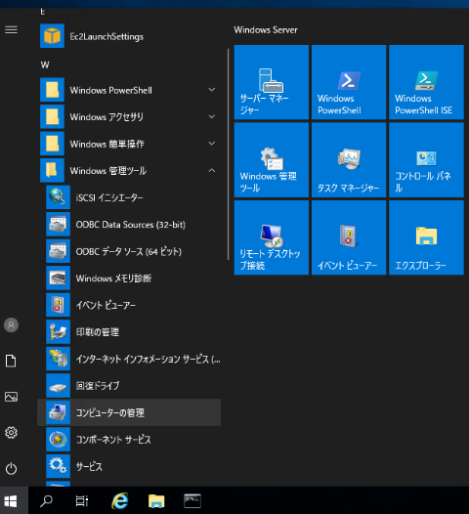 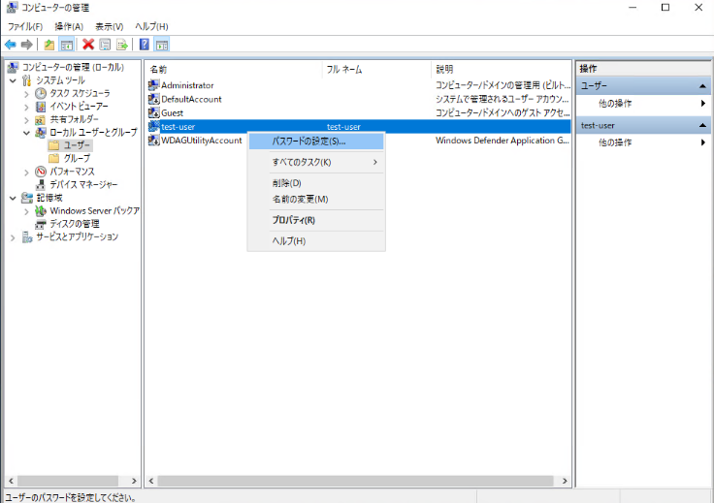 スタートボタンから Windows管理ツール - コンピュータの管理を起動する。 左ペインのローカルとユーザからパスワード変更を実施する。アカウントを選択し、右クリック - パスワード設定を選択する。 | - | □
3 | OSアカウントのパスワード変更-2 | 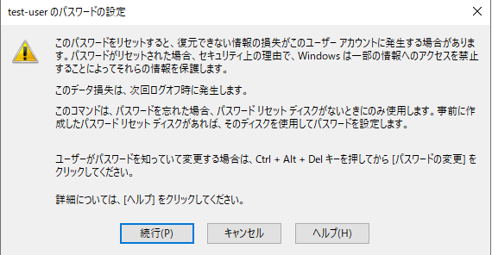 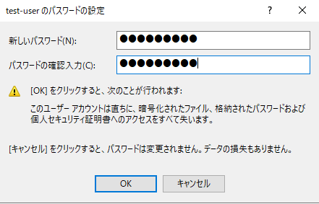 確認画面が表示されるので、続行ボタンを押す。 新しいパスワードを入力し、OKボタンを押す。 | 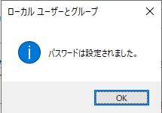 パスワードが正常に設定されたことを確認する。 | □
4 | サーバおよび作業端末からのログオフ | 各環境ごと以下の手順を実施する。 ■開発環境(リモート保守) 対象サーバ→踏み台サーバ→リモート保守端末の順でログオフを行う。 ■開発環境 対象サーバ→仮想化管理端末の順でログオフを行う。 ■本番・研修環境 対象サーバ→特権ID管理端末の順でログオフする。 | 全ての作業対象サーバー・端末からのログオフを確認する。 | □

